エビデンス
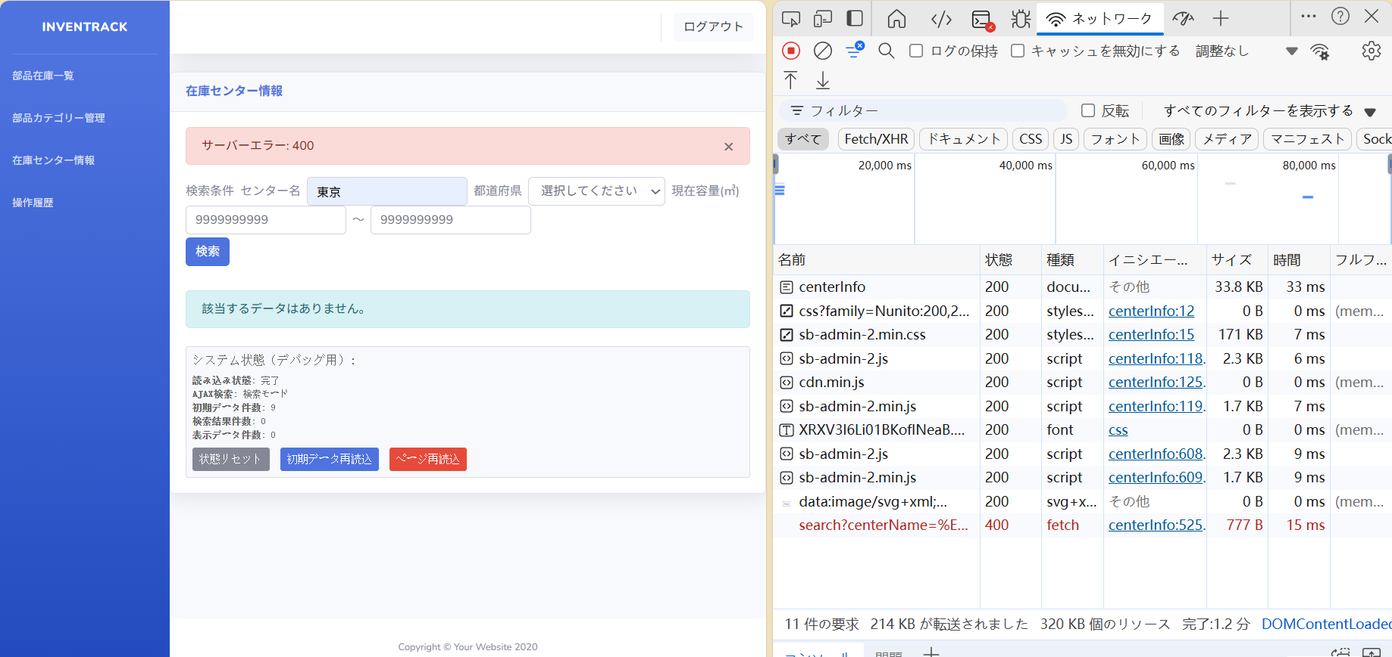
試験エビデンス |  |  | システム名 | 在庫管理システム | 作成者 | 陳恩美
 |  |  | 業務分類 | Admin
 |  |  | 機能 | 在庫センター情報 | 作成日 | 2025-05-22
 |  |  | 機能ID | IT01F004
項番 |  | 1-1

 | ①
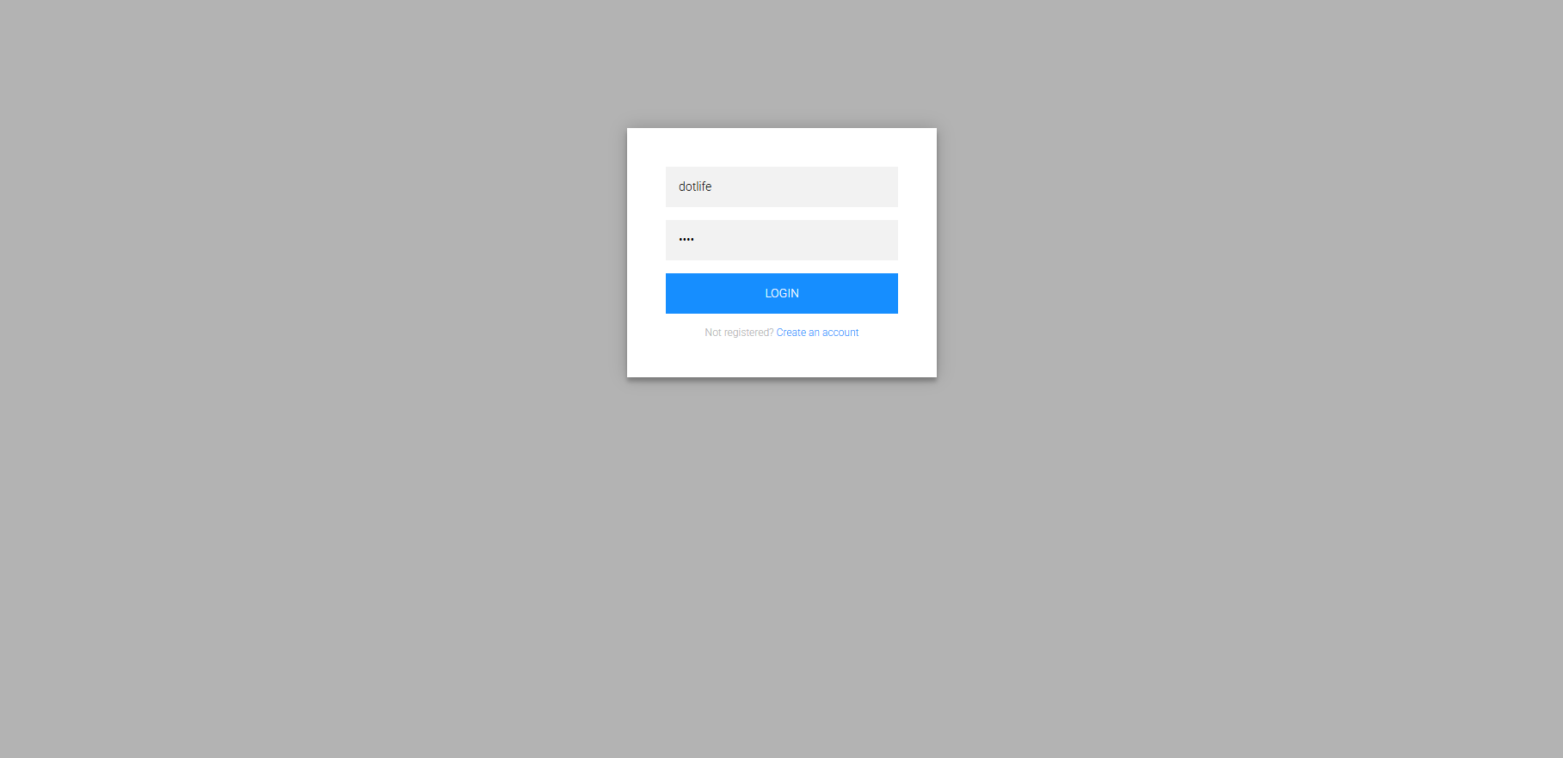

 | ②
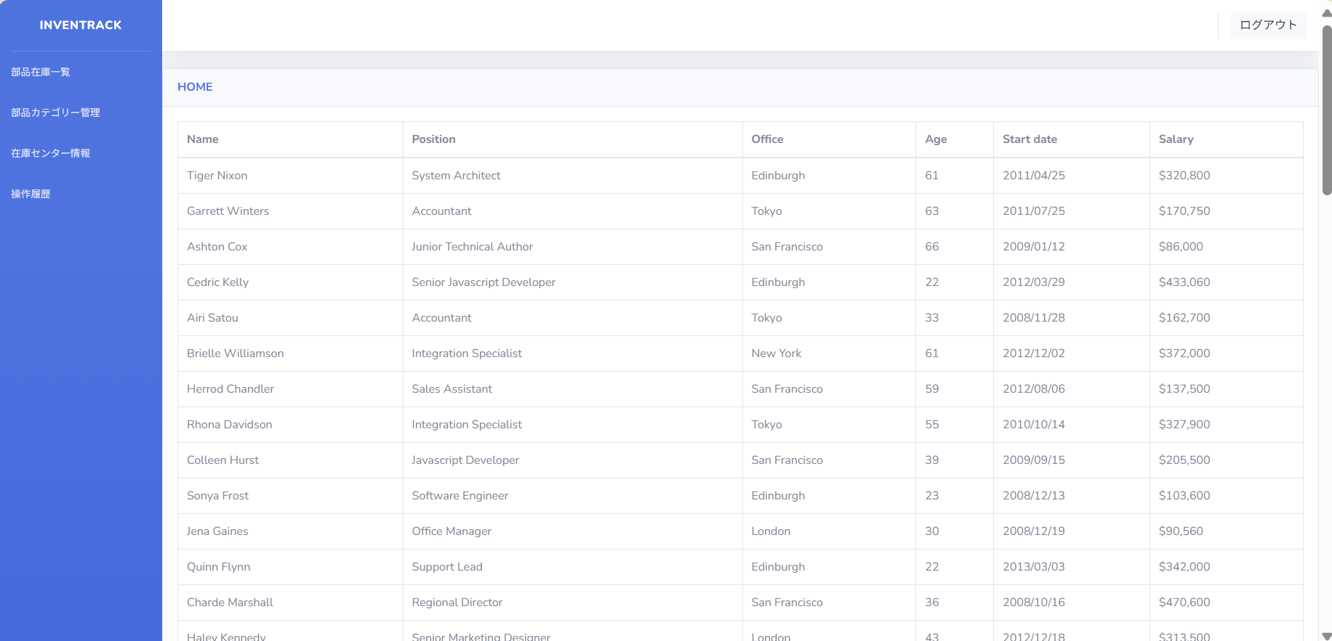

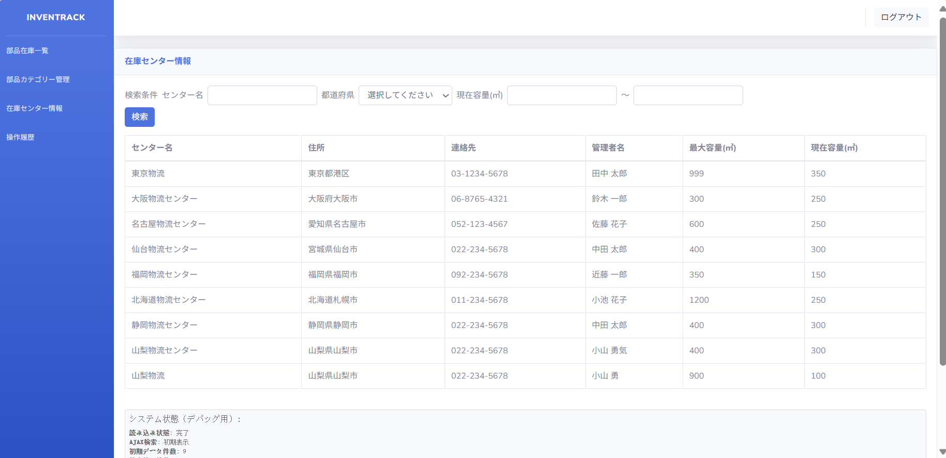

 | ③
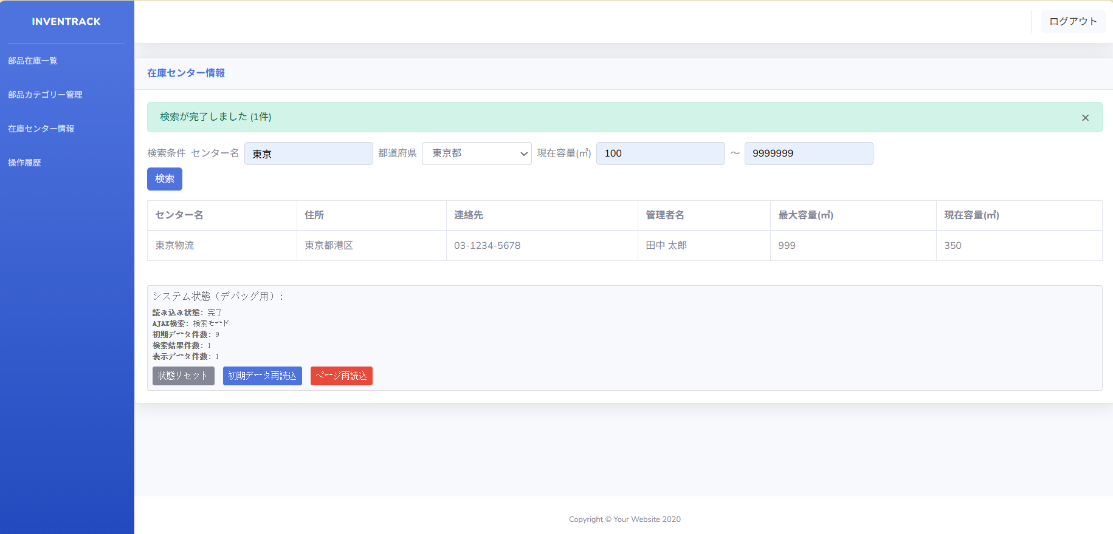

項番 |  | 1-2

 | ①
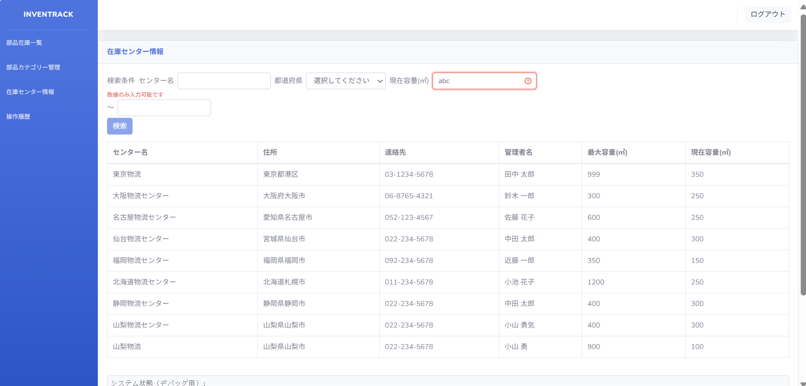

 | ②
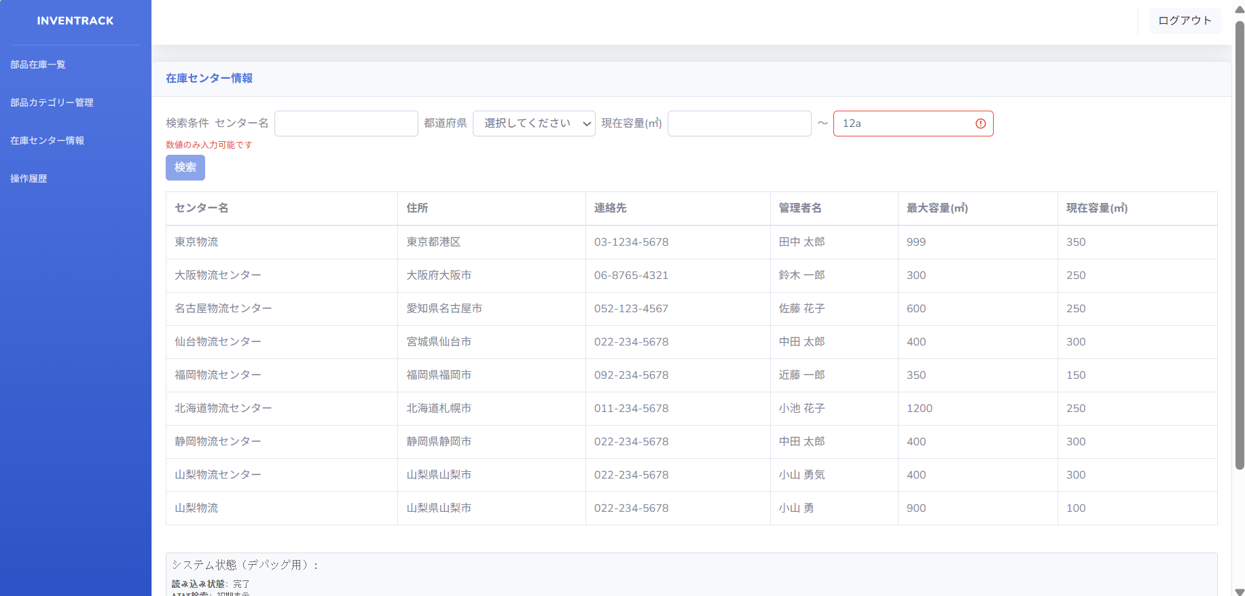

 | ③
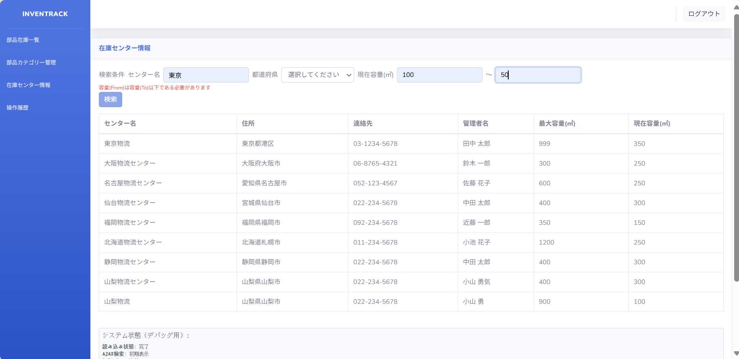

項番 |  | 1-3

 | ①
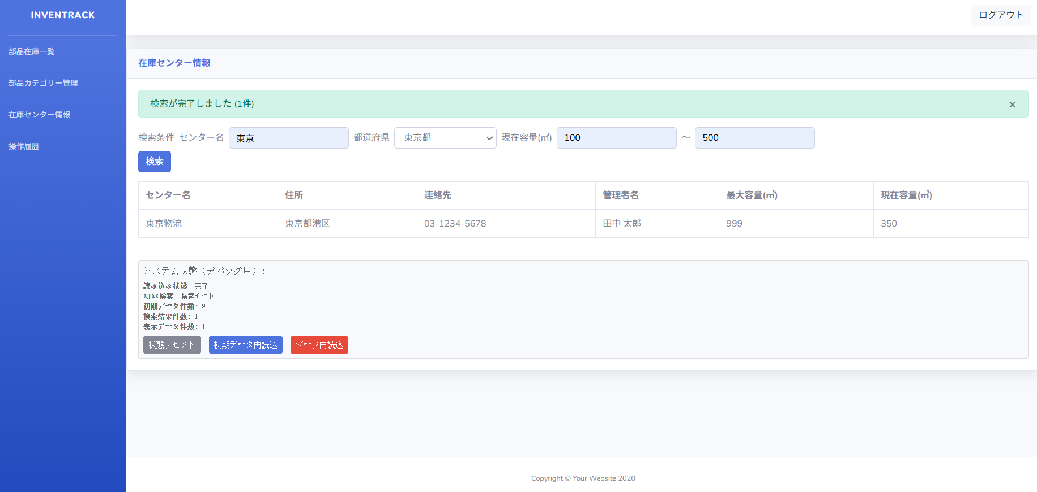

 | ②
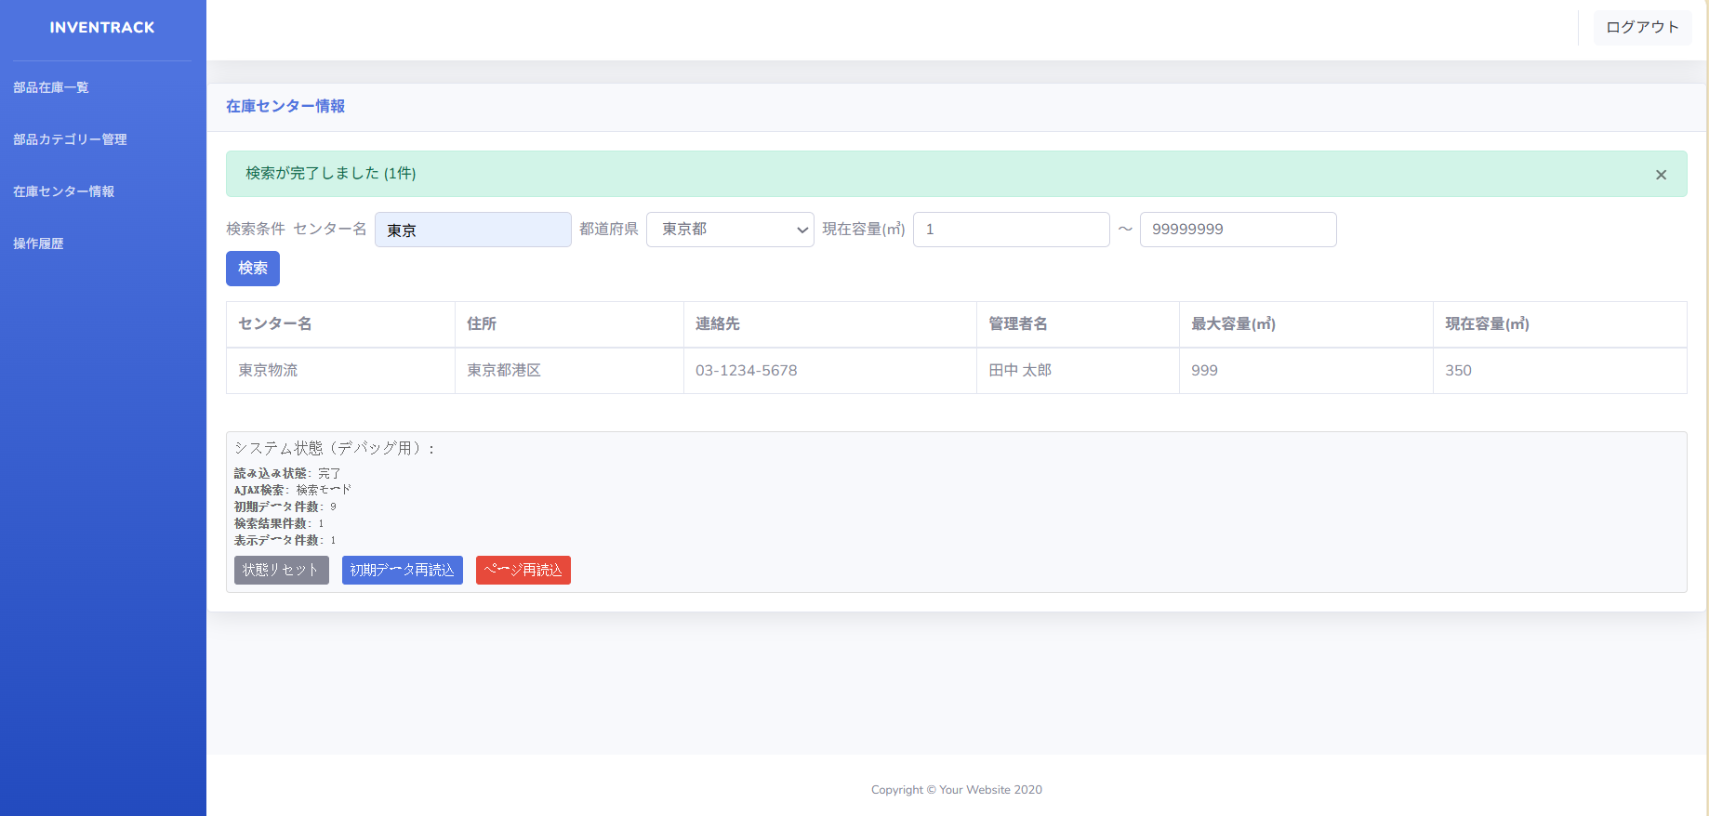

項番 |  | 1-4

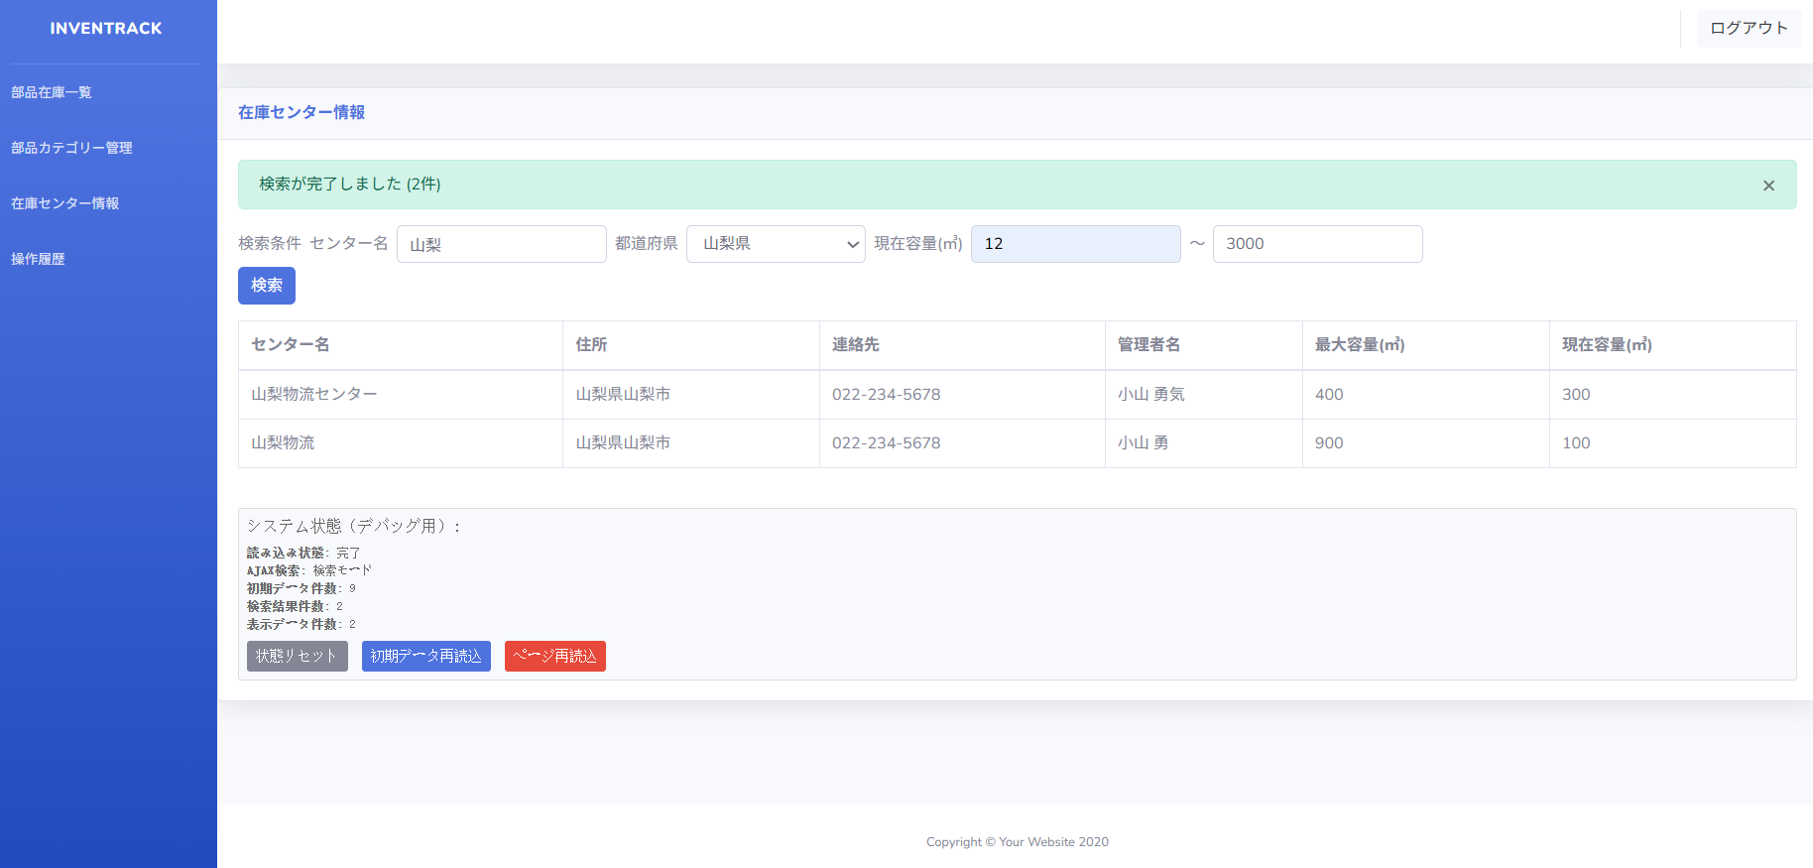

 | 2025-05-27_stockmng.log

項番 |  | 1-5

 | ①
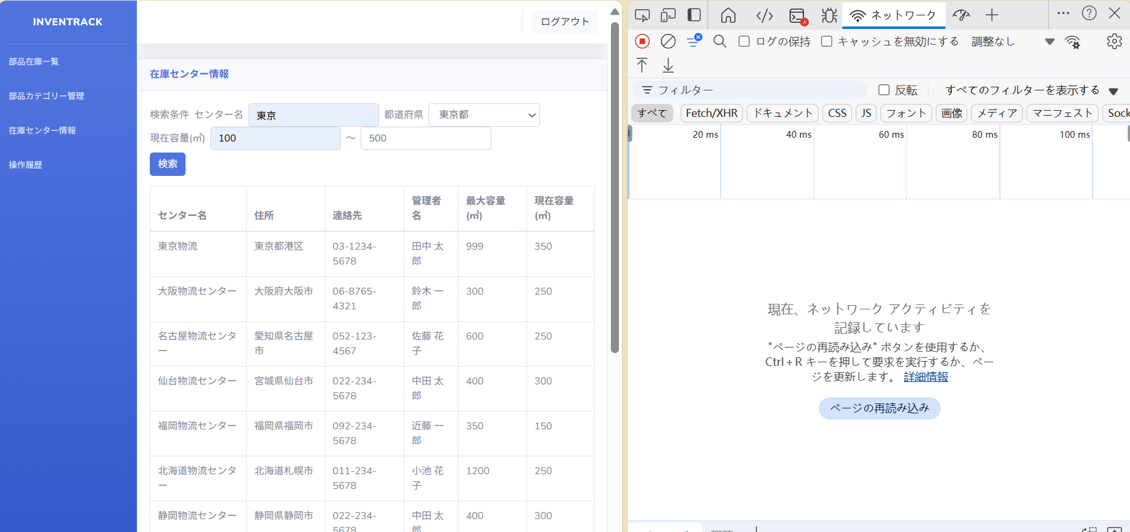

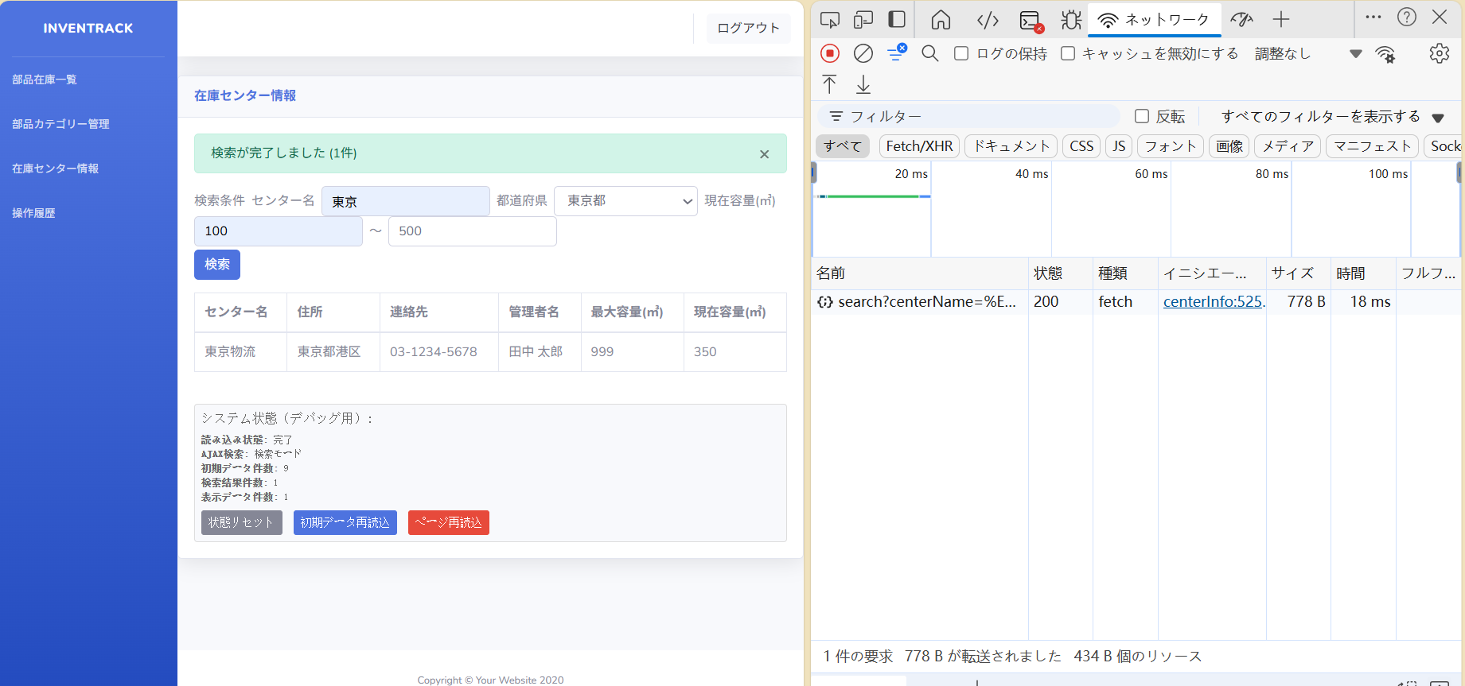

 | ②

